１-１申請書
...
提出日
...
別シートの記入例を参考にして記入してください。
年齢は自動計算です。
プルダウンを使用する欄もあります。
下記注意書きを参照してください。
 |  |  |  |  | 姓名の順番で入力すること
性別
年齢(自動) |  |  | 歳 | 2019-04-01
日本永住許可 （外国籍の場合）
...
E-mail（携帯不可）
...
「5.現在の所属・学年」には、2019年4月現在の情報を入力してください。
申請者との関係
...
学科・専攻・科類 |  |  |  |  | 学科・専攻・科類は直接入力
学年 |  |  | 年
学科・専攻・科類 |  |  |  |  | 学科・専攻・科類は直接入力
学年 |  |  | 年
...
内線 |  | ※指導教員等がいる場合記入
...
フィリピン大学を選ぶ場合、Los BanosかDilimanかどちらのキャンパスを
希望するかを「学部・研究科（英文名）」に明示すること。
 | 学期まで
 | 学期から
※派遣時の所属学部・研究科にて確認の上記入
...
希望学期 |  |  |  |  |  | FALSE | ２セメ希望か
Springが1年の始期である大学しかSpring&Autumnの申請を認めないので
注意すること。
...
希望学期
...
協定校によっては、交換留学生が所属できない学部・研究科や、履修できない授業、履修を保証できない授業等があり、また、学部・研究科によって異なる語学要件を提示していることもあるため、各自の責任により協定校のウェブサイトやFactsheet、協定校情報一覧等で十分確認すること。
...
希望学期 |  |  |  |  |  | FALSE | ２セメ希望か
...
希望学期
...
希望学期 |  |  |  |  |  | FALSE | ２セメ希望か
...
希望学期
...
 |  |  | 第三希望校

 | S | W | Total | 受験年月日 | 英語使用の場合入力
 |  |  | 0
...
 |  |  |  |  | スコア提出不要の場合、理由を入力
...
注意
改行はAlt+Enterキー
注意
改行はAlt+Enterキー
注意
改行はAlt+Enterキー
...
 | 氏名：
...
【注意】
改行はAlt+Enterキー

【注意】
・改行
・段落分け
・段落前／後のスペース
・段落始まりの字下げ（インデント）
等を活用し、要点をまとめて記入すること。
...
【記載すべき内容】
・交換留学を思い立ったきっかけや動機について
・交換留学の目的と意義
...
【記載すべき内容】
・学部学生：どのような授業科目を中心に受講したいかを留学希望大学のHP 等で調べ、留学の目的に照らし、具体的な内容を明記すること。
・大学院学生：上記に加えて、研究・調査内容と期待される成果について具体的に明記すること。
その他、語学能力向上や文化理解等に関する活動計画があれば具体的に記載すること。

【注意】
・改行
・段落分け
・段落前／後のスペース
・段落始まりの字下げ（インデント）
等を活用し、要点をまとめて記入すること。
...
【記載すべき内容】
・交換留学が自身にとってどのような意味を持つかについて。
・交換留学を将来の進路にどのように生かすかについて。

１-２(対象者のみ)跨る留学の留意点
...
提出日 | 0
 | 氏名：
...
学部前期課程と後期課程に跨る留学を希望している場合のみ提出すること。
二重線枠の３か所の欄は、署名必須である。
それ以下の欄は、進学希望学部・学科がまだ複数ある場合に使用すること。
署名欄が足りなくなった場合は、本頁を複数枚印刷して署名を得ること（２枚目以降における「本部国際交流課担当者」及び「教養学部前期課程担当者」署名欄は空白で構わない）。
...

2成績計算表
...
黄色のセルは自動入力されるので触れないでください。
青色のセルに入力をしてください。
...
前年度分の成績評価係数については、2018年度（2018年4月1日～2019年3月31日）の成績評価係数とする。
・9月入学の学生は、2018年9月1日～2019年8月31日の成績で計算すること。
・大学院1年次で、前年度の所属が他大学の場合は、当該他大学の成績で計算すること。
・学部１年次で、前年度の成績がない場合は、前学期の成績で計算すること。
...
<大学入学後全学期分> ②単位数 入力の際の注意点
それぞれの科目の単位数を数え上げてください。
科目数を数え上げるのではないので注意してください。
例）
科目A （２単位） この場合の単位数は「９」となります。
科目B （４単位） → 単純に科目数だけを数えた３では
科目C （３単位） ありません。
計 ３科目 ９単位
 | ＜前年度分＞
 | 成績評価 ポイント | 前年度分 単位数 | 前年度分 ポイント×単位数
合計
0 | 3 |  | 0
0 | 3 |  | 0
0 | 2 |  | 0
0 | 1 |  | 0
0 | 0 |  | 0
0 | 合計 | 0 | 0

 | 前年度成績評価係数 |  | #DIV/0!
 | 申請書に自動反映↑
...

3奨学金確認書
黄色のセルは自動入力されるので触れないでください。
青色のセルに入力をしてください。
...
 | #DIV/0!

募集要項の「６．奨学金」に記載されたグローバルキャンパス推進本部を通じた奨学金の受給を希望する者は、この様式でその旨を申し出ることで、申請となる（別途手続きを行う必要は無い）。
ただし、他団体等からの奨学金（例：JASSO第二種、トビタテ等）については、希望する者は手続きを確認し各自申し込むこと。
...
項目３．および項目４. の記入例
...
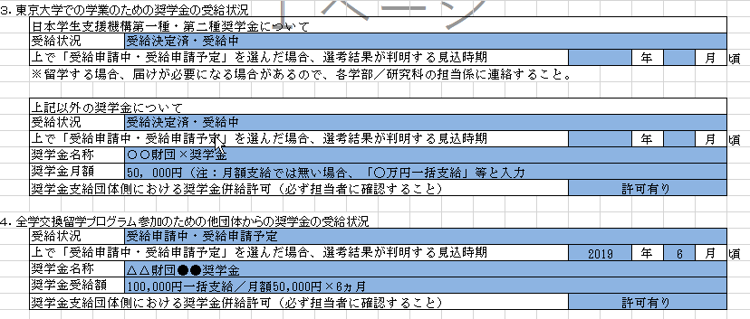
...
年 |  | 月 | 頃
...
年 |  | 月 | 頃
...
年 |  | 月 | 頃
...

【記入例】申請書
...
 | 提出日 | 2019-10-15
...
こちらは記入例です。
入力は申請書シートに
してください。
 |  |  |  |  |  | 姓名の順番で入力すること
 | 性別 |  | 男
 | 年齢(自動) |  | 20 | 歳 | 2019-04-01
 | 日本永住許可 （外国籍の場合）
...
 | E-mail（携帯不可） |  | todai.taro@mail.u-tokyo.ac.jp
...
 | 申請者との関係 |  | 母
...
 | 学科・専攻・科類 |  | 化学生命工学科 |  |  | 学科・専攻・科類は直接入力
 | 学年 |  | 学部3 | 年
 | 学科・専攻・科類 |  | 化学生命工学科 |  |  | 学科・専攻・科類は直接入力
 | 学年 |  | 学部4 | 年
...
 | 内線 | 23123 | ※指導教員等がいる場合記入
...
 | Ｓ２ | 学期まで
 | Ａ１ | 学期から
 | ※派遣時の所属学部・研究科にて確認の上記入
...
16. 略歴・性格・特技等（日本語又は英語）
※本枠内に収まる範囲内で記載すること。設定を変更しないこと。 ※どちらの言語で記入したかは、選考には影響しない。
略歴（海外渡航歴等）、課外／社会活動、性格、特技等について申請者がアピールしたいことを記入 ※年号は西暦で統一すること。
＜略歴＞ 2015年8月 オーストラリア（シドニー）滞在（高校のプログラムで１か月のホームステイ） 2017年3月 茨城県立水戸第一高等学校卒業 2017年4月 東京大学理科Ⅰ類入学 2017年7月～8月 オーストラリア国立大学 夏季短期プログラム参加（夏季体験活動等プログラムへ個人で参加） 2017年9月 インドネシア、マレーシア、タイ等東南アジア諸国を周遊 2019年4月 東京大学工学部化学生命工学科進学 ＜性格・特技＞

アピールしたいことを自由に記入してください

17. 留学を希望する理由（日本語又は英語）
※本枠内に収まる範囲内で記載すること。設定を変更しないこと。 ※どちらの言語で記入したかは、選考には影響しない。
これは例です。記入の際は「改行」「段落分け」「段落前／後のスペース」「段落始まりの字下げ（インデント）」等を活用し、要点をまとめて読みやすく記入してください。読む方の目線になって申請書を書き、審査する方の印象に残る書面作りをしましょう。内容だけでなく、全体の見やすさも、理解のしやすい情報の伝わりやすい書類として重要です。明朝１２ｐｔで記入すると、1行あたりの字数はこの程度になります。しかし、このままただ書き連ねていくと、字がどんどん詰まっていき、読みにくい文章に見えてしまいます。 エクセルの１セル内での改行はAlt+Enterキーで行います。関連のある内容によって段落を分け、また必要に応じ段落前スペースを入れ、全体をすっきりと読みやすくすることが出来ます。段落の冒頭の字下げ（インデント）も、段落分けの効果をアップさせます。

段落分け＋段落開始前スペース

段落始まり字下げ（インデント）
...
【注意】
・改行
・段落分け
・段落前／後のスペース
・段落始まりの字下げ（インデント）
等を活用し、要点をまとめ読みやすくご記入ください。
...

